Postman
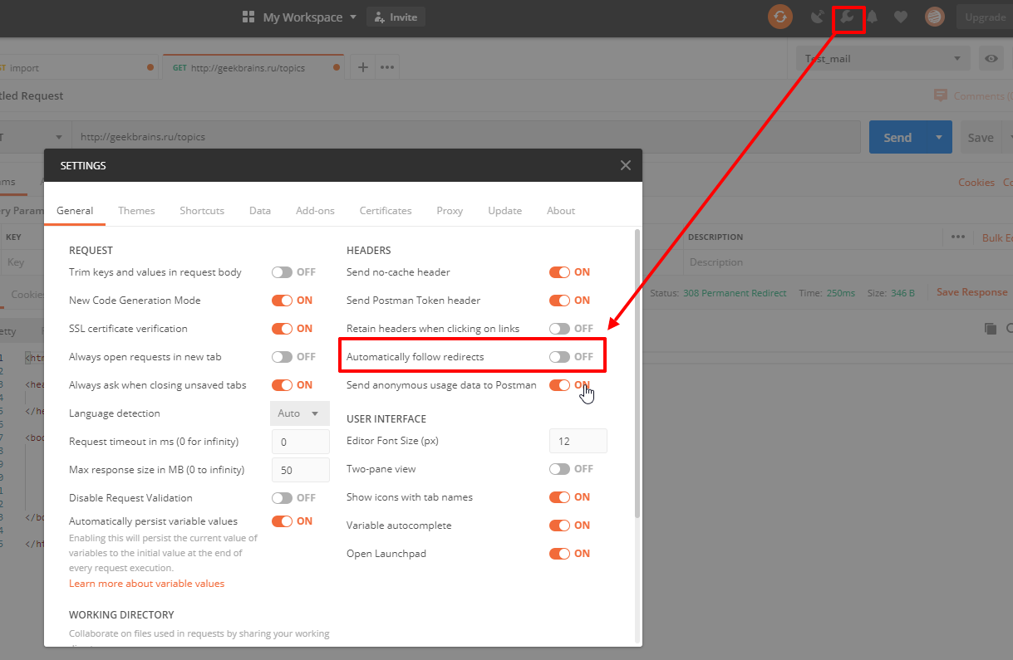
Задание 2. Установите на свою машину (host машину) Postman. Отправьте нижеперечилсенные запросы через адрессную строку браузера и через Postman. В колонке ответа укажите, какой статус-код был вами получен, например, 200, или 410, или 502, при использовании того или иного способа. В качестве браузера используйте Chrome
№ | Метод запроса | Запрос | Ответ для Postman | Ответ для адресной строки браузера (Chrome)
1 | GET | http://geekbrains.ru/ | 308 | 307
2 | GET | https://geekbrains.ru/ | 200 | 200
3 | GET | http://geekbrains.ru/events | 308 | 307
4 | GET | https://geekbrains.ru/events | 200 | 200
5 | GET | http://geekbrains.ru/events/1252 | 308 | 307
6 | GET | https://geekbrains.ru/events/1252 | 200 | 200
7 | GET | https://geekbrains.ru/topics | 200 | 200
8 | GET | http://geekbrains.ru/topics | 308 | 307
9 | GET | https://geekbrains.ru/posts/quick_road_to_it_qa_facult | 404 | 404
10 | GET | https://geekbrains.ru/events/123bnv123 | 302 | 302

Примечание: 1. Обратите внимание на статус-коды перенаправления (группа 300). Понимаете ли вы, почему так происходит? Если нет, уточните у преподавателя. 2. Если у вас в Postman не приходят статусы 300-ой группы (нет редиректа), то проверьте, что у вас отключена настройка в Postman, как показано ниже.

